Walmdächer
Förderprogramm "Wärmeschutz im Wohngebäudebestand"
Berechnung der förderfähigen Flächen
Gebäude (Straße, Nummer)
Dämm-Maßnahme | Dämmung unter der Dachhaut

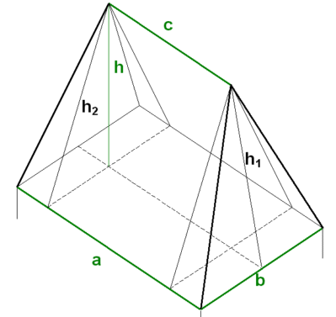
Walmdach

Länge (a) | Breite (b) | Höhe (h) | Länge1 (c)

Schräge 1 (h1) | 0.000 m
Schräge 2 (h2) | 0.000 m

Dachfläche | 0.00 m²

Alternativ (wenn die wahre Länge der Schrägen bekannt ist)
Länge (a) | Breite (b) | Länge (c) | Schräge (d) | Schräge1 (e)

Dachfläche | 0.00 m²

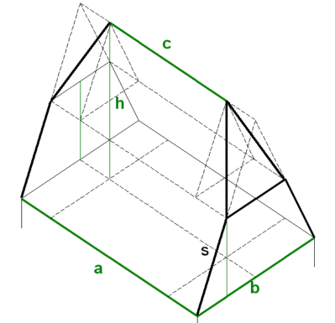
Krüppelwalmdach
Länge (a) | Breite (b) | Höhe (h) | Länge1 (c) | Breite 1 (bb) | Höhe 1 (hh)

gs
hh
Schräge s | 0.000 m
gs | 0.000 m
Schräge m | 0.000 m

m
Dachfläche | 0.00 m²

bb

Alternativ (wenn die wahre Länge der Schrägen bekannt ist)
Länge (a) | Breite (bb) | Länge1 (c) | Schräge (s) | Schräge1 (n) | Schräge2 (m)

Dachfläche | 0.00 m²

